Trang_bìa
Posts and Telecommunications Institute of Technology |  |  |  |  |  |  | Thiết kế |  | Tài liệu phát triển |  | Tên hệ thống |  |  | Quản lí tài chính cá nhân |  |  |  | Người tạo |  | K.T.Trung | Ngày tạo |  | 2024-11-12
 |  |  |  |  |  |  |  |  |  |  |  |  |  |  |  |  |  | Người cập nhật |  |  | Ngày cập nhật
 |  |  |  |  |  |  |  |  |  |  | Màn hình (ID) |  |  | budget_create |  | Màn hình (Tên) |  | tạo ngân sách

 | QUẢN LÍ TÀI CHÍNH CÁ NHÂN Tài liệu phát triển hệ thống

 | Version 1.0

 |  |  |  |  |  |  |  |  |  | 1. Mục đích |  |  |  | 7. Giao diện màn hình
 |  |  |  |  |  |  |  |  |  | 2. Giới hạn hoạt động |  |  |  | 8. Danh sách hạng mục
 |  |  |  |  |  |  |  |  |  | 3. Giới hạn hệ thống |  |  |  | 9. Khái quát chức năng
 |  |  |  |  |  |  |  |  |  | 4. Chức năng liên quan |  |  |  | 10. Xử lý chi tiết
 |  |  |  |  |  |  |  |  |  | 5. Không bao gồm
 |  |  |  |  |  |  |  |  |  | 6. Sơ đồ

Posts and Telecommunications Institute of Technology |  |  |  |  |  |  | Thiết kế |  | Tài liệu phát triển |  | Tên hệ thống |  |  | Quản lí tài chính cá nhân |  |  |  | Người tạo |  | K.T.Trung | Ngày tạo |  | 2024-11-12
 |  |  |  |  |  |  |  |  |  |  |  |  |  |  |  |  |  | Người cập nhật |  |  | Ngày cập nhật
 |  |  |  |  |  |  |  |  |  |  | Màn hình (ID) |  |  | budget_create |  | Màn hình (Tên) |  | tạo ngân sách

 | Lịch sử chỉnh sửa

 | Ver |  | Ngày cập nhật |  |  | Nội dung cập nhật |  |  |  |  |  |  |  | Người cập nhật
 |  |  |  |  |  |  |  |  |  |  |  |  |  |  | Ngày duyệt |  | Người duyệt |  | Ngày duyệt |  |  | Người duyệt
 | 1 |  | 2024-11-12 |  |  | Tạo mới |  |  |  |  |  |  |  | K.T.Trung

Posts and Telecommunications Institute of Technology |  |  |  |  |  |  | Thiết kế |  | Tài liệu phát triển |  | Tên hệ thống |  |  | Quản lí tài chính cá nhân |  |  |  | Người tạo |  | K.T.Trung | Ngày tạo |  | 2024-11-12
 |  |  |  |  |  |  |  |  |  |  |  |  |  |  |  |  |  | Người cập nhật |  |  | Ngày cập nhật
 |  |  |  |  |  |  |  |  |  |  | Màn hình (ID) |  |  | budget_create |  | Màn hình (Tên) |  | tạo ngân sách

 | 1. Mục đích
 |  | - Dùng để cho phép người dùng quản lí tài chính bằng cách tạo ra các ngân sách cho các loại giao dịch

 | 2. Giới hạn hoạt động
 |  | Không có

 | 3. Giới hạn hệ thống
 |  | Không có

 | 4. Chức năng liên quan
 |  | Không có

 | 5. Không bao gồm
 |  | Không có

Posts and Telecommunications Institute of Technology |  |  |  |  |  |  | Thiết kế |  | Tài liệu phát triển |  | Tên hệ thống |  |  | Quản lí tài chính cá nhân |  |  |  | Người tạo |  | K.T.Trung | Ngày tạo |  | 2024-11-12
 |  |  |  |  |  |  |  |  |  |  |  |  |  |  |  |  |  | Người cập nhật |  |  | Ngày cập nhật
 |  |  |  |  |  |  |  |  |  |  | Màn hình (ID) |  |  | budget_create |  | Màn hình (Tên) |  | tạo ngân sách

Màn hình cập nhật thông tin
 | 6. Sơ đồ

Khởi động
hệ thống

Màn hình chính

Budget
Category
User

 | Table

 |  |  | № | Loại | Tên |  |  |  |  |  |  | I/O | Ghi Chú
 |  |  | 4 | M | Category |  |  | Table lưu trữ thông tin các loại giao dịch |  |  |  | I/O
 |  |  | 5 | M | Budget |  |  | Table lưu thông tin ngân sách |  |  |  | I/O
 |  |  | 6 | M | User |  |  | Table lưu thông tin thiết lập của user |  |  |  | I
 |  |  | 7
 |  |  | 8
 |  |  | 9
 |  |  | 10
 |  |  | 11

 |  |  |  | ※ Loại (M: Master / T: Transaction table / Ⅰ: INI file / W: work table / V: view / S: stored procedures / L: SQL loader / F: file)

Thiết_kế
Posts and Telecommunications Institute of Technology |  |  |  | Thiết kế |  |  | Tài liệu phát triển |  |  |  |  | Tên hệ thống |  |  | Quản lí tài chính cá nhân |  |  | Người tạo | K.T.Trung | Ngày tạo | 2024-11-12
 |  |  |  |  |  |  |  |  |  |  |  |  |  |  |  |  |  | Người cập nhật |  | Ngày cập nhật
 |  |  |  |  |  |  |  |  |  |  |  | Màn hình (ID) |  |  | budget_create |  | Màn hình (Tên) | tạo ngân sách

 | 7. Giao diện

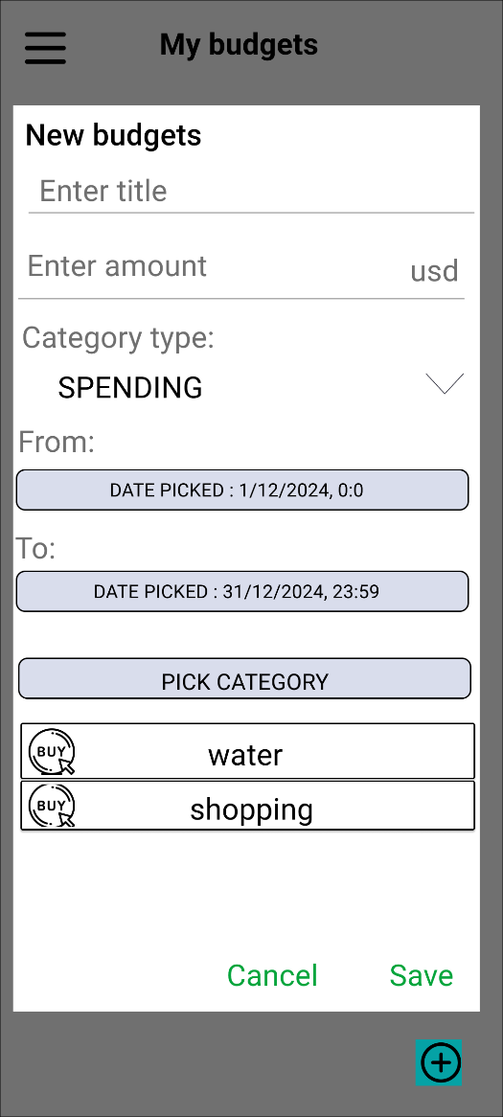

Posts and Telecommunications Institute of Technology |  |  |  | Thiết kế |  |  | Tài liệu phát triển |  |  |  |  | Tên hệ thống |  |  | Quản lí tài chính cá nhân |  |  | Người tạo | K.T.Trung | Ngày tạo | 2024-11-12
 |  |  |  |  |  |  |  |  |  |  |  |  |  |  |  |  |  | Người cập nhật |  | Ngày cập nhật
 |  |  |  |  |  |  |  |  |  |  |  | Màn hình (ID) |  |  | budget_create |  | Màn hình (Tên) | tạo ngân sách

 | 8. Danh sách hạng mục

 |  | [Vùng hiển thị cố định]
 |  | № | Tên hạng mục |  | Control |  |  |  |  | Nội dung hiển thị |  |  |  |  |  |  | Ý nghĩa
 |  | 1 | Loại giao dịch |  | TextView |  |  |  |  | Category type : |  |  |  |  |  |  | Mô tả nội dung nhập cho người dùng
 |  | 2 | Ngày bắt đầu |  | TextView |  |  |  |  | From : |  |  |  |  |  |  | Mô tả nội dung nhập cho người dùng
 |  | 3 | Ngày kết thúc |  | TextView |  |  |  |  | To : |  |  |  |  |  |  | Mô tả nội dung nhập cho người dùng
 |  | 4 | Đơn vị tiền |  | TextView |  |  |  |  | usd (vnd) |  |  |  |  |  |  | Mô tả nội dung nhập cho người dùng

 |  | [Vùng nhập]
 |  | № | Tên hạng mục | Loại dữ liệu | Độ dài |  |  | Bắt buộc |  |  | I/O | Control |  | Format |  | Ghi chú
 |  | 1 | Tiêu đề | Chuỗi chữ |  | 5, 20 |  |  | Y |  | In | EditText
 |  | 2 | Số tiền | Chuỗi số | 10 |  |  |  | Y |  | In | EditText

 |  | [Vùng nút]
 |  | № | Tên hạng mục |  | Control |  |  |  |  |  |  |  | Ghi chú
 |  | 1 | Loại giao dịch |  | Spinner
 |  | 2 | Ngày bắt đầu |  | Button
 |  | 3 | Ngày kết thúc |  | Button
 |  | 4 | Chọn danh mục |  | Button
 |  | 5 | Lưu thông tin |  | Button
 |  | 6 | Thoát |  | Button

 |  | [Vùng hold click]
 |  | № | Tên hạng mục |  | Control |  |  |  |  |  |  |  | Ghi chú
 |  | 1 | Danh mục đã chọn |  | Recycler view |  |  |  |  |  |  |  | Hiển thị dialog yêu cầu xóa ngân sách

Posts and Telecommunications Institute of Technology |  |  |  | Thiết kế |  |  | Tài liệu phát triển |  |  |  |  | Tên hệ thống |  |  | Quản lí tài chính cá nhân |  |  | Người tạo | K.T.Trung | Ngày tạo | 2024-11-12
 |  |  |  |  |  |  |  |  |  |  |  |  |  |  |  |  |  | Người cập nhật |  | Ngày cập nhật
 |  |  |  |  |  |  |  |  |  |  |  | Màn hình (ID) |  |  | budget_create |  | Màn hình (Tên) | tạo ngân sách

 | 9. Khái quát chức năng
 |  | (1) Hiển thị ban đầu

 |  | (2) Thay đổi loại giao dịch

 |  | (3) Chọn ngày bắt đầu, kết thúc

 |  | (4) Chọn danh mục

 |  | (5) Lưu thông tin

Posts and Telecommunications Institute of Technology |  |  |  | Thiết kế |  |  | Tài liệu phát triển |  |  |  |  | Tên hệ thống |  |  | Quản lí tài chính cá nhân |  |  | Người tạo | K.T.Trung | Ngày tạo | 2024-11-12
 |  |  |  |  |  |  |  |  |  |  |  |  |  |  |  |  |  | Người cập nhật |  | Ngày cập nhật
 |  |  |  |  |  |  |  |  |  |  |  | Màn hình (ID) |  |  | budget_create |  | Màn hình (Tên) | tạo ngân sách

 | 10. Xử lý chi tiết
 |  | (1) Hiển thị ban đầu
 |  |  | Xem chi tiết
 |  | (2) Thay đổi loại giao dịch
 |  |  | Xem chi tiết
 |  | (3) Chọn ngày bắt đầu, kết thúc
 |  |  | Xem chi tiết
 |  | (4) Chọn danh mục
 |  |  | Xem chi tiết
 |  | (6) Lưu thông tin
 |  |  | Xem chi tiết

Xử lý 10.2
Posts and Telecommunications Institute of Technology |  |  |  |  | Thiết kế |  | Tài liệu phát triển | Tên hệ thống | Quản lí tài chính cá nhân |  |  | Người tạo | K.T.Trung | Ngày tạo | 2024-11-12
 |  |  |  |  |  |  |  |  |  |  |  | Người cập nhật |  | Ngày cập nhật
 |  |  |  |  |  |  |  | Màn hình (ID) | budget_create | Màn hình (Tên) |  | tạo ngân sách

 | 10. Xử lý chi tiết
 |  | (2) Thay đổi loại giao dịch
 |  |  | 1. Hiển thị danh sách loại giao dịch
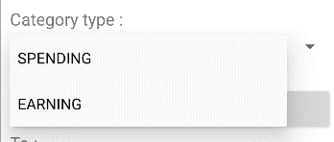

 |  |  | 2. Kiểm tra xem loại giao dịch có cùng loại với danh mục:

 |  |  | № | Tên hạng mục |  | Nội dung check |  |  |  |  | Message Code
 |  |  | 14 | Loại giao dịch |  | Loại giao dịch đã pick này không trùng với loại đã set |  |  |  |  | category_not_match_type
 |  |  | Nếu hợp lệ thì lưu lại thay đổi và hiển thị lên màn hình

Xử lý 10.3
Posts and Telecommunications Institute of Technology |  |  |  |  |  | Thiết kế |  | Tài liệu phát triển | Tên hệ thống | Quản lí tài chính cá nhân |  |  | Người tạo | K.T.Trung | Ngày tạo | 2024-11-12
 |  |  |  |  |  |  |  |  |  |  |  |  | Người cập nhật |  | Ngày cập nhật
 |  |  |  |  |  |  |  |  | Màn hình (ID) | budget_create | Màn hình (Tên) |  | tạo ngân sách

 | 10. Xử lý chi tiết
 |  | (3) Chọn ngày bắt đầu, kết thúc
 |  |  |  | 1, Click vào nút để hiện dialog chọn ngày giờ
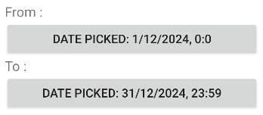
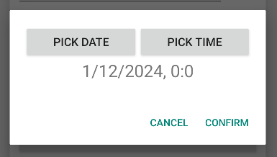

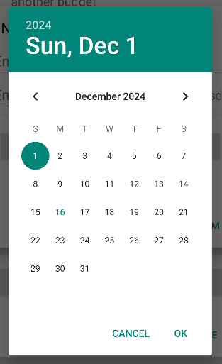
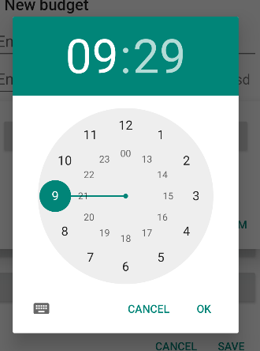
 |  |  |  | 2. User click vào "PICK DATE", "PICK TIME" để chọn ngày giờ

 |  |  |  | 3. Hiện ngày giờ lên text TextView

Posts and Telecommunications Institute of Technology |  |  |  |  |  | Thiết kế |  | Tài liệu phát triển | Tên hệ thống | Quản lí tài chính cá nhân |  |  | Người tạo | K.T.Trung | Ngày tạo | 2024-11-12
 |  |  |  |  |  |  |  |  |  |  |  |  | Người cập nhật |  | Ngày cập nhật
 |  |  |  |  |  |  |  |  | Màn hình (ID) | budget_create | Màn hình (Tên) |  | tạo ngân sách

 | 10. Xử lý chi tiết
 |  | (3) Chọn ngày bắt đầu, kết thúc
 |  |  | 4 Xử lí button "CONFIRM"

 |  |  |  | № | Tên hạng mục |  | Nội dung check |  |  |  |  | Message Code
 |  |  |  | 1 | Ngày bắt đầu |  | Trường hợp nhập ngày bắt đầu trước ngày kết thúc |  |  |  |  | from_date_field_constraint
 |  |  |  | 2 | Ngày kết thúc |  | Trường hợp nhập ngày kết thúc sau ngày bắt đầu |  |  |  |  | to_date_field_constraint
 |  |  |  | Nếu thỏa mãn, hiển thị ngày và thời gian đã chọn ra View

 |  |  | 5. Xử lý button CANCEL
 |  |  |  | Quay lại trạng thái ban đầu

Xử lý 10.4
Posts and Telecommunications Institute of Technology |  |  |  |  | Thiết kế |  | Tài liệu phát triển | Tên hệ thống | Quản lí tài chính cá nhân |  |  | Người tạo | K.T.Trung | Ngày tạo | 2024-11-12
 |  |  |  |  |  |  |  |  |  |  |  | Người cập nhật |  | Ngày cập nhật
 |  |  |  |  |  |  |  | Màn hình (ID) | budget_create | Màn hình (Tên) |  | tạo ngân sách

 | 10. Xử lý chi tiết
 |  | (4) Chọn danh mục
 |  |  | 1. Click nút "PICK CATEGORY" để chuyển sang giao diện chọn danh mục.

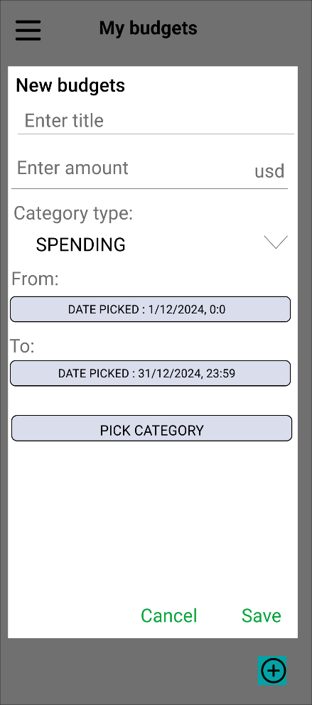
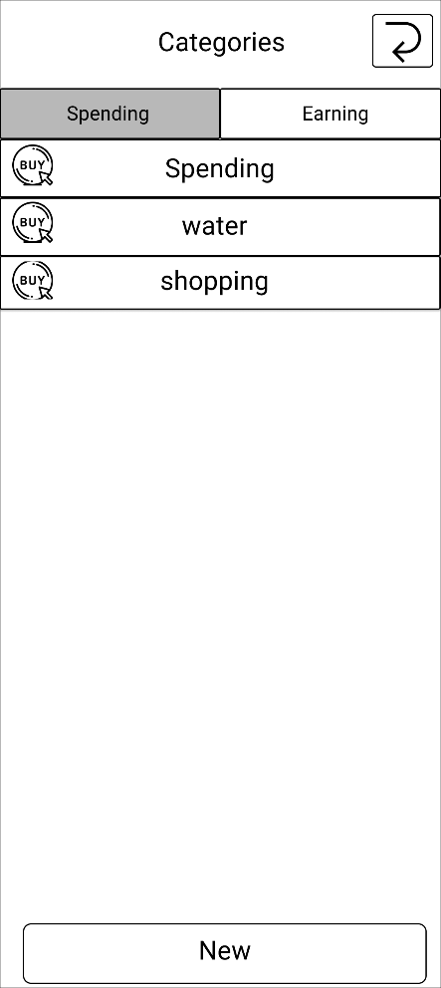

Posts and Telecommunications Institute of Technology |  |  |  |  | Thiết kế |  | Tài liệu phát triển | Tên hệ thống | Quản lí tài chính cá nhân |  |  | Người tạo | K.T.Trung | Ngày tạo | 2024-11-12
 |  |  |  |  |  |  |  |  |  |  |  | Người cập nhật |  | Ngày cập nhật
 |  |  |  |  |  |  |  | Màn hình (ID) | budget_create | Màn hình (Tên) |  | tạo ngân sách

 | 10. Xử lý chi tiết
 |  | (4) Chọn danh mục
 |  |  | 2. Chọn danh mục từ UI danh mục và tự động chuyển về giao diện cũ và cập nhật vào danh sách.
 |  |  | 3. Kiểm tra các danh mục đã chọn.
 |  |  | № | Tên hạng mục |  | Nội dung check |  |  |  |  | Message Code
 |  |  | 1 | Loại giao dịch |  | Loại giao dịch sử dụng tracking đẫ tồn tại |  |  |  |  | category_duplicated
 |  |  | 2 | Loại giao dịch |  | Loại giao dịch đã pick này không trùng với loại đã set |  |  |  |  | category_not_match_type
 |  |  |  | Nếu thỏa mãn, hiển thị danh mục đã chọn ra View

